정육(Meats)
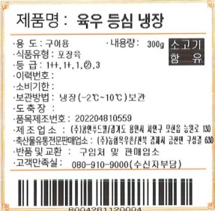
※ 하기 상품고시는 필수 항목으로, 빈칸없이 모두 채워주세요.
 | 축산물
상품 정보제공 고시
No | 품목 또는 명칭 | 가격 | 포장단위별 내용물의 용량(중량), 수량, 크기 | 생산자 (수입품의 경우 수입자를 함께 표기)
 | 메뉴명을 기재해주세요. | 가격을 기재해주세요. | 용량을 기재해주세요. | 수입 축산물일 경우 수입국가 기재
# | 소고기 등심 구이용 | 20,130원 | 300g, 1개 | 호주산
3
4
5
6
7 |  |  |  |  | *상품고시정보는 이미지로 수취가능*
8
9
10
11
12
13
14
15
16
17
18
19
20

